1.4-报警
模块 |  | 翻译内容
概览页 | 报警信息 | 报警信息
 |  | 报警时间
 |  | 资源类型
 |  | 资源名称
 |  | 交换机IP&端口号
 |  | 报警条件
 |  | 报警值
 |  | 更多

资源监控 | 资源监控 | 资源监控
 | 带宽流量 | 报警规则
 | 资源信息 | 报警状态
 |  | 全部
 |  | 正常
 |  | 报警
 | 报警规则 | 规则名称
 |  | 通知周期
 |  | 通知对象
 |  | 查看
 |  | 规则状态
 |  | 全部
 |  | 已启用
 |  | 已禁用
 |  | 操作
 |  | 报警历史

报警管理 | 报警管理 | 报警管理
 | 报警规则 | 新增报警规则
 |  | 最多支持100条报警规则
 |  | 修改
 |  | 禁用
 |  | 启用
 |  | 更多
 |  | 删除
 |  | 确认启用报警规则
 |  | 确认禁用报警规则
 |  | 确认删除报警规则
 |  | 请先启用报警规则
 | 设置报警规则 | 设置报警规则
 | 关联资源 | 关联资源
 | 报警规则设置 | 报警规则设置
 |  | 支持为每个交换机&端口号设置相同规则仅支持独立报警，不包含全部总和。
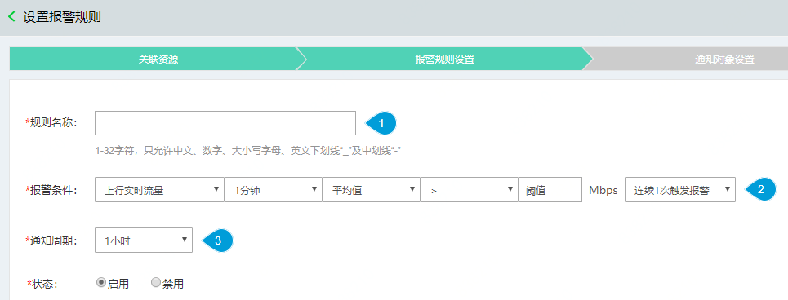
 |  | 上一步
 |  | 下一步
 |  | 取消
 |  | 1-32字符，只允许中文、数字、大小写字母、英文下划线“_”及中划线“-”
 |  | 名称重复
 |  | 上行实时流量
 |  | 下行实时流量
 |  | 1分钟
 |  | 平均值
 |  | 阈值只支持数字且大于0，精度至多保留为小数点后两位
 |  | 连续N次触发报警
 |  | 1小时
 |  | 状态
 |  | 启用
 |  | 禁用
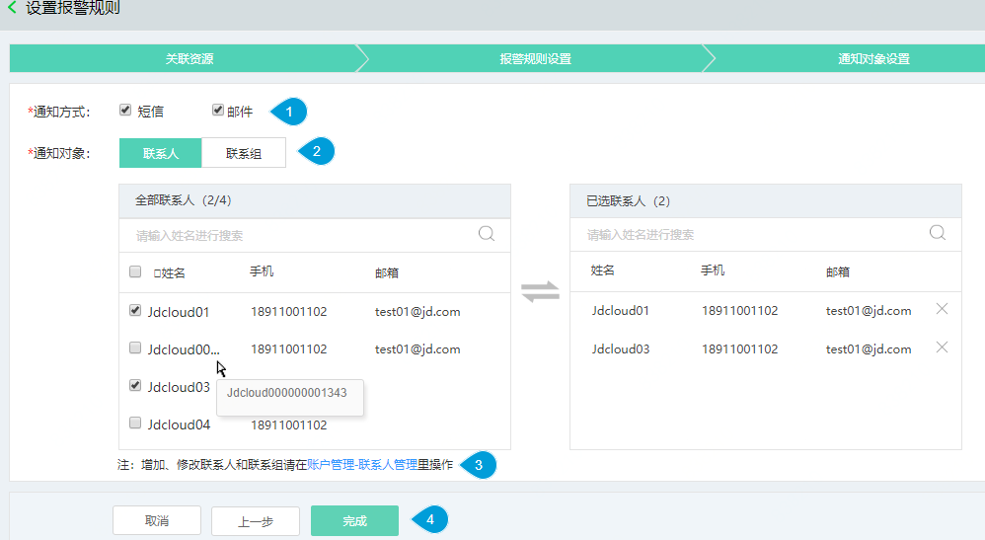
 | 通知对象设置 | 通知对象设置
 |  | 通知方式
 |  | 短信
 |  | 邮件
 |  | 联系人
 |  | 联系组
 |  | 全部联系人
 |  | 已选联系人
 |  | 请输入姓名进行搜索
 |  | 姓名
 |  | 手机
 |  | 邮箱
 |  | 注：增加、修改联系人和联系组请在账户管理-联系人管理里操作
 |  | 完成
 |  | 全部联系组
 |  | 已选联系组
 |  | 组名
 |  | 人数
 |  | 创建成功
 |  | 创建失败
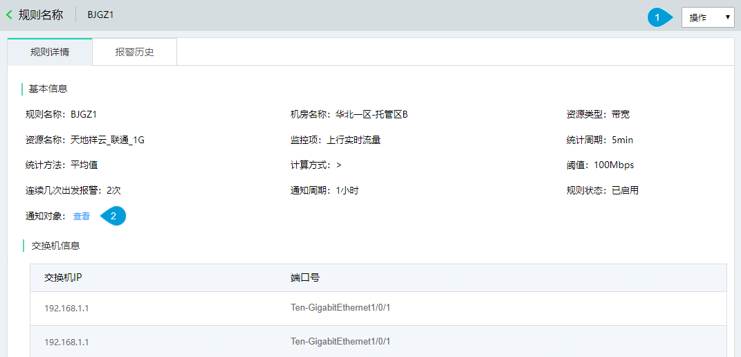
 |  | 通知方式不能为空
 | 规则详情 | 规则详情
 |  | 基本信息
 |  | 监控项
 |  | 统计周期
 |  | 统计方法
 |  | 计算方式
 |  | 阈值
 |  | 连续几次触发报警
 |  | 交换机信息
 |  | 交换机IP
 |  | 端口号
 |  | 序号

